Bai 25
Tao trang Admin và tích hợp Backend API |  | Fix lỗi: respones trả vể lỗi 400: Do Method Authentication dưới BackendAPI đang lấy parameter không phải từ [FromBody]
B1: Dựng trang Login, html
B2: cài Microsoft.AspNetCore.Mvc.Razor.RuntimeCompilation
B3: thêm vào startup, để không phải biên dịch lại khi chỉnh sửa html
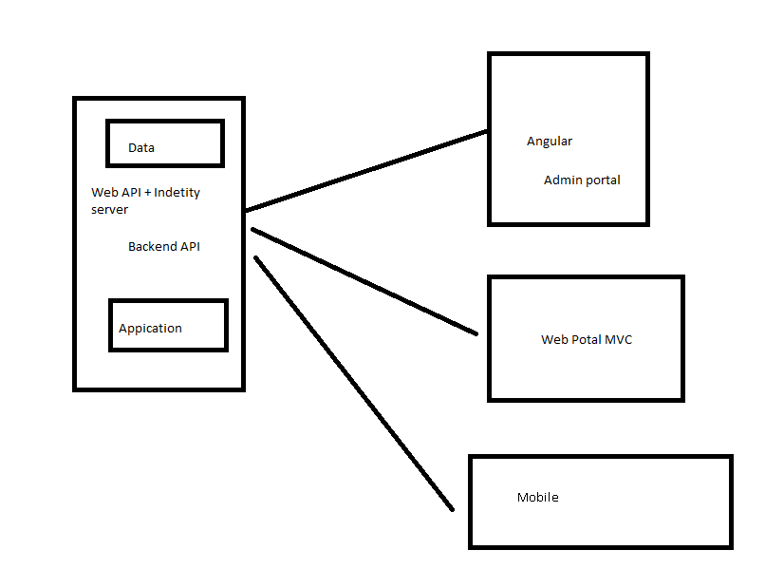
 | IMvcBuilder builder = services.AddRazorPages();
 | var environment = Environment.GetEnvironmentVariable("ASPNETCORE_ENVIRONMENT");
 | #if DEBUG
 | if (environment == Environments.Development) //Neu Mode = Development thì không biên dịch lại RazorRuntime
 | {
 | builder.AddRazorRuntimeCompilation();
 | }
 | #endif
B4: add validator giống như phần BackendAPI, cài FluentValidator.AspNetCore
 | services.AddControllersWithViews().AddFluentValidation //AddFluentValidation để bắt Validation các ModelView
 | (fv => fv.RegisterValidatorsFromAssemblyContaining<LoginRequestValidator>());
B5: Tạo thư mục Services, tạo IUserApiClient
B6: add vào startup
 | services.AddHttpClient();
 | services.AddTransient<IUserApiClient, UserApiClient>();

